상품제안서
스위스와그너 SWISS WALLET FLEX+프레스티지볼펜+리필 2종세트 | 상품코드: S25296

 |  |  |  |  |  |  | 02-713-8555 | www.synergygift.co.kr
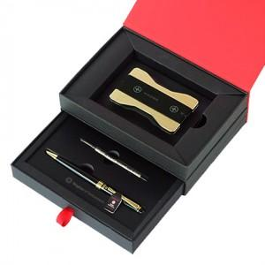

【상세/제작정보】 | <p style="text-align: center; " align="center">▶ SWISS WALLET FLEX: 신용카드 정도의 크기로 매우 슬림하고 가벼워 휴대하기 편리하며, 여러장의&nbsp;휴대하기 편리하며,&nbsp;</p><p style="text-align: center; " align="center">여러 장의 카드를 순차적으로 수납할 수 있는 구조로 디자인된 제품입니다.</p><div style="text-align: center;" align="center">또한 RFID 스캐너로 신용카드의 개인정보 무단 복사하는 것을 방지하는 RFID 보호기능이 있습니다.</div><p style="text-align: center; " align="center">▶ 볼펜: 바디의 재질은 황동(Solid Brass)으로 되어있으며, 잘 긁히지 않도록 고강도 코팅이 되어있습니다.&nbsp;</p><p style="text-align: center; " align="center">미들링과 클립을 비롯한 펜의 장식품들은 금도금으로 마무리하여 고급스러움을 더했습니다.&nbsp;</p><p style="text-align: center; " align="center">구동방식은 Twisting Type이며, 스위스 국기를 연상시키는 엠블럼은 명가의 정체성을 표현합니다.&nbsp;</p><p style="text-align: center; " align="center">▶ 리필심 : 잉크(블랙), Original 스위스 정품&nbsp;</p>

【인쇄/포장옵션】 | 레이저 / 포장지포장

【공급단가】 | 수량 | 30~ | 100~ | 500~ | 1,000~ | 2,000~
*VAT별도 | 단가 | 26,100원 | 23,800원 | 22,950원 | 22,100원 | 21,250원

【상품 URL】 | https://www.synergygift.co.kr:443/src/goods_detail.php?gdno=25296

